Planilha1
Junho/2023
RELATÓRIO GERENCIAL DE PRODUÇÃO

HEMNSL
Hospital Estadual e Maternidade Nossa Senhora de Lourdes
A Maternidade Nossa Senhora de Lourdes – MNSL é um hospital fundado em 1970, de natureza pública, que atende pacientes referenciados do SUS em emergência obstétrica. O principal objetivo da MNSL é proporcionar atendimento humanizado ao binômio mãe-bebê, com foco na vida e no acolhimento, prezando pela saúde e bem-estar dos pacientes da comunidade durante o pré-parto, parto e pós-parto, através de rodas de conversas oferecidas no Programa Parto Adequado e Curso de Gestantes.
Atualmente, a gestão do HMNSL é realizada pelo IGH, por meio do 11° Termo Aditivo ao Termo de Transferência de Gestão n° 001/2013 – SES/GO, celebrado com o Estado de Goiás, com vigência até o dia 22 de dezembro de 2022, pelas disposições da Lei Estadual n° 15.503/2005 e suas alterações.
Atendimento de Urgência e Emergência

Foram realizados em junho de 2023, 1.036 atendimentos de urgência e emergência.

SERVIÇO DE APOIO DIAGNÓSTICO E TERAPÊUTICO

Estrutura Física
 |  | Análise Clínicas | 2,568
 |  | Anatomia Patológica | 45
 |  | Ultrassonografia | 262
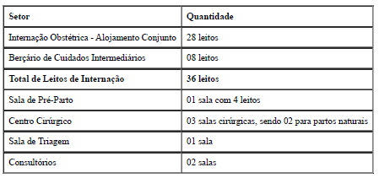
 |  | RAIO-X | 8
 |  | CTG | 75

Foram realizados média de 3.049 serviços auxiliares de diagnóstico em junhode 2023.

Saída Hospitalar
Indicadores de Desempenho

Contratado | 290 | Taxa de Ocupação Hospitalar | 83.06%
Realizado | 275 | Tempo Médio de permanência | 3.26
 |  | Intervalo de substituição | 0.42
 |  | Taxa de readmissão em 29 dias | 9.40%
 |  | Taxa de classificação de Robson | 100.00%
 |  | Taxa de mortalidade neonatal | 0.05%
 |  | Percentual de parto cesareo | 45.45%

A meta de saídas hospitalares em junho de 2023 é de 290 saídas e foram realizadas 275 saídas. Atingindo 94,83% da meta mensal, ficando entre a variação aceitável de ±10%.

